상품제안서
다즐 엘로 리유저블백 (S,M,L) | 상품코드: S44812

 |  |  |  |  |  |  | 02-713-8555 | www.synergygift.co.kr
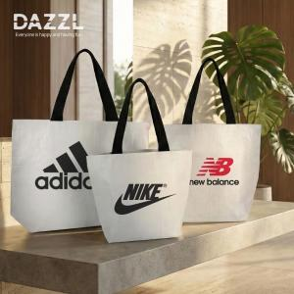 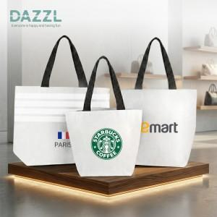 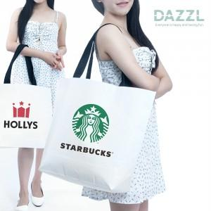

【상세/제작정보】 | 블랙 라미네이팅 안감, 국제재생표준인증 GRS를 거친 R-PET 친환경 소재 제품

【인쇄/포장옵션】 | 실크, 칼라DTF / 포장불가능

【공급단가】 | 수량 | 100~ | 300~ | 1,000~ | 3,000~ | 10,000~
*VAT별도 | S사이즈 | 1,430원 | 1,370원 | 1,300원 | 1,280원 | 1,240원
 | M사이즈 | 1,630원 | 1,550원 | 1,480원 | 1,450원 | 1,400원
 | L사이즈 | 1,820원 | 1,740원 | 1,660원 | 1,630원 | 1,570원

【상품 URL】 | https://www.synergygift.co.kr:443/src/goods_detail.php?gdno=44812

